12章
12章

 |  | ・ | アプリの有効期限 2033年10月22日 以降
 |  | ・ | AndroidManifest.xml

 |  |  | <manifest xmlns:android="http://schemas.android.com/apk/res/android"
 |  |  | package="com.android.TTW"
 |  |  | android:versionCode="1" |  |  |  |  | ← 整数値
 |  |  | android:versionName="1.0"> |  |  |  |  | ← 1.0.0とか。管理画面に表示される
 |  |  | <application
 |  |  |  |  |  | android:label="@string/app_name" |  |  |  | ← アプリケーション名（AndroidMarketや端末上での名前）
 |  |  |  |  |  | android:icon="@drawable/icon" |  |  |  | ← アイコン画像
 |  |  |  |  |  | android:debuggable="true" |  |  |  | ← デフォルトはfalse。リリース時にはfalseにするか削除する。
 |  |  |  |  |  | android:theme="@style/Theme.MyLight">

 | ● | バージョン情報の取得

 |  |  | String packageName = getPackageName();
 |  |  | PackageManager pm = getPackageManager();
 |  |  | PackageInfo packageInfo = pm.getPackageInfo(packageName, 0);
 |  |  | int versinoCode = packageInfo.versionCode; |  |  |  |  |  | ← PackageInfo内のpublic変数
 |  |  | String versionName = packageInfo.versionName; |  |  |  |  |  | ← PackageInfo内のpublic変数

 | ● | uses-sdk要素 （アプリケーションの互換性）

 |  | ・ | <uses-sdk android:minSdkVersion="8" |  |  |  |  |  | ← 指定なしの場合は"1"とみなされる。このVerより低い端末の場合クラッシュの可能性あり
 |  |  |  |  |  | android:maxSdkVersion="8" |  |  | ← このVerより高い端末にインストールされない（？）ようになる
 |  |  |  |  |  | android:targetSdkVersion="8" /> |  |  | ← 動作推奨Ver。テスト済みを明示。このVerより低い端末でもインストール可能。

 | ● | アプリケーションの署名
 |  | ・ | コマンドで行う
 |  |  |  | keytool コマンド |  |  | キー作成
 |  |  |  | jarsigner コマンド |  |  | 署名
 |  | ・ | Eclipseで行う
 |  |  |  | ATD Export Wizard

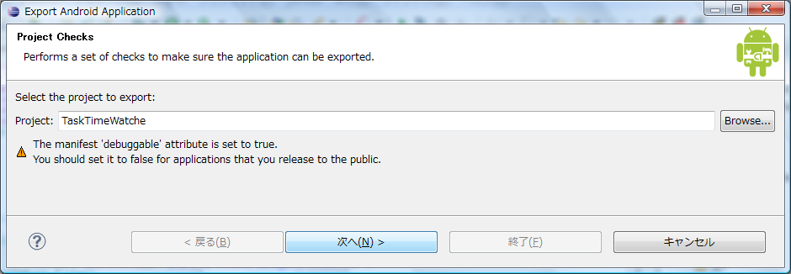

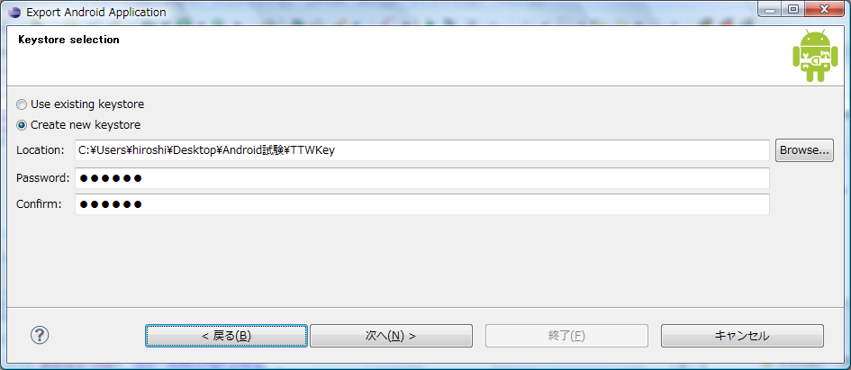
 |  |  |  | C:\Users\hiroshi\Desktop\Android試験

 |  |  |  | 0164nw

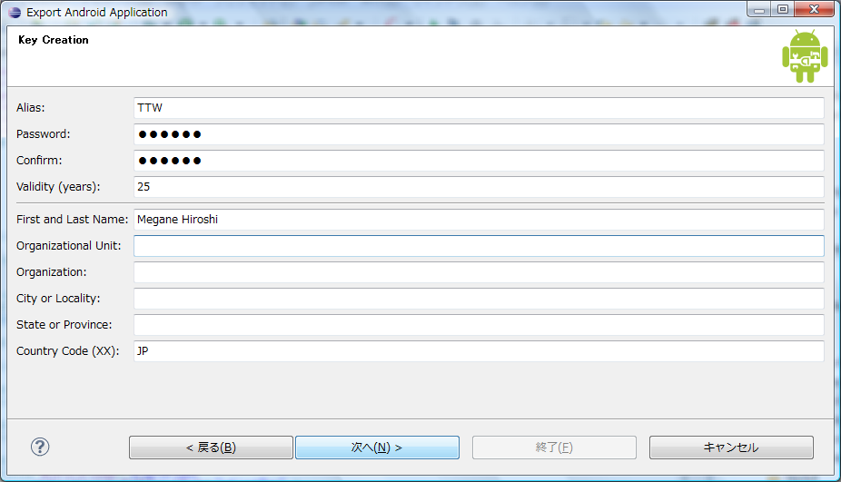

 |  |  |  | validity（有効期限） は25年 を指定

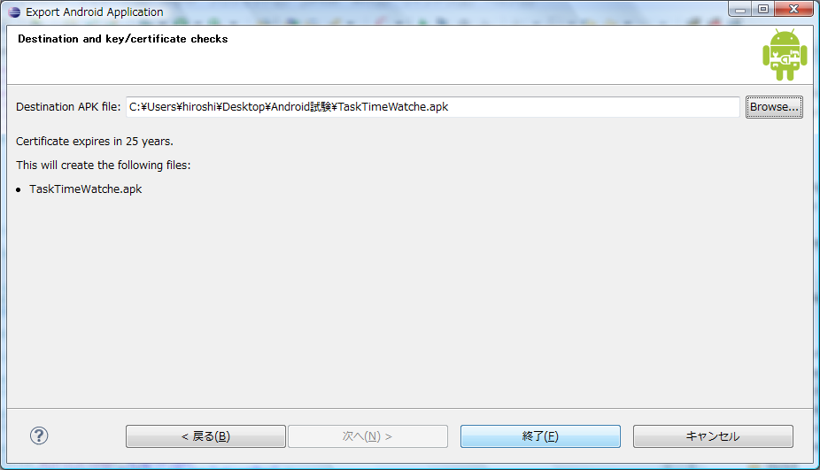

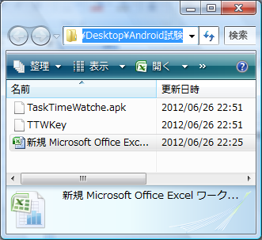

 |  |  |  | .apkと証明書ファイルが出来ている

 | ● | アプリケーションのアップデート
 |  | ・ | Android Market に公開したアプリは再度アップロードすると更新される
 |  |  | 1 | PGの修正
 |  |  | 2 | AndroidManifest.xml の以下の項目を修正
 |  |  |  |  | android:versionCode
 |  |  |  |  | android:versionName
 |  |  | 3 | apkを再度作成
 |  |  | 4 | Android Market に再度アップロード

 |  | ・ | バージョンがアップされると、ユーザにアップデート情報が通知される
 |  | ・ | パッケージ名と署名は同じにする。異なる場合、別のアプリとみなされユーザにアップデート情報が通知されない。

 | ● | layoutopt
 |  | ・ | レイアウトとレイアウトの階層を最適化する診断ツール
 |  | ・ | 自動でファイルが変換されるわけではない
 |  | ・ | コマンドライン
 |  | ・ | ツールのある場所に移動してから以下のコマンド実行
 |  |  |  | >layoutopt [projectname] |  |  |  |  |  | ← プロジェクトのxmlの診断
 |  |  |  | >layoutopt [projectname\res\layout\main.xml] |  |  |  |  |  | ← プロジェクトの指定のxmlのみを診断

 | ● | aapt （Android Asset Packaging Tool）
 |  | ・ | アーカイブファイル（zip,jar,apk）の作成、中身の表示が可能
 |  | ・ | コマンドライン
 |  | ・ | ツールのある場所に移動してから以下のコマンド実行
 |  |  |  | >aapt l[ist] [-v] [-a] file.{zip,jar,apk}

 |  | ・ | 第一引数
 |  |  |  | ｌ |  | list
 |  |  |  | d |  | dump
 |  |  |  | p |  | package
 |  |  |  | r |  | remove
 |  |  |  | a |  | add
 |  |  |  | v |  | version
 |  | ・ | その他オプション
 |  |  |  | -M |  | AndroidManifest.xml のフルパスを指定する
 |  |  |  | -S |  | リソース検索ディレクトリを指定する
 |  |  |  | --min-sdk-version |  |  | マニフェストファイルにandroid:minSdkVersionを追加
 |  |  |  | --version-code |  |  | マニフェストファイルにandroid:versionCodeを追加
 |  |  |  | --version-name |  |  | マニフェストファイルにandroid:versionNameを追加

 | ● | zipalign （apkファイルの最適化）
 |  | ・ | イメージファイルなどの非圧縮データの開始位置を4バイト毎の境界に合わせる
 |  | ・ | mmapシステムコールにメモリに配置された時、無駄なく配置される
 |  | ・ | アプリ実行時のRAMの総使用量を減らすことができる
 |  | ・ | AndroidMarketリリース前に実行することを推奨
 |  | ・ | Eclipse上で署名した場合は、自動で実行されている
 |  |  |  | >zipalign [-f] [-v] <alignment> infile.apk outfile.apk |  |  |  |  |  | ← infile.apkを整列し、outfile.apkとして保存する
 |  |  |  | >zipalign -c -v <alignment> existing.apk |  |  |  |  |  | ← existing.apkの位置合わせの確認を行う
 |  |  |  |  |  |  |  |  |  | alignment は必ず4を指定
 |  | ・ | その他オプション
 |  |  |  | -f |  | 既存ファイルで上書き
 |  |  |  | -v |  | 冗長（verbose)出力
 |  |  |  | -c |  | 指定したファイルの位置合わせの確認

